Sheet1
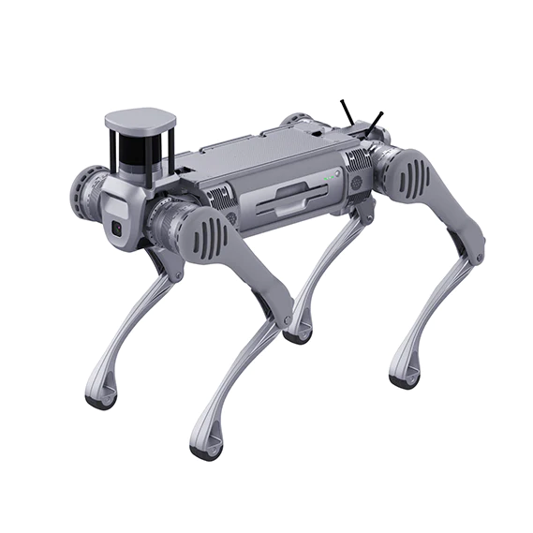
B2사양 | 치수

 | 서 있는 크기 | 1098mm×450mm×645mm
 | 접힌 크기 | 880mm×460mm×330mm
 | 중량(배터리 포함) | 대략. 60kg
 | 자유도 | 12
 | 최대 속도 | 6m/s(안전상의 이유로 제한됨
 | 환경
 | 작동 온도 | -20℃~55℃, 날씨가 좋을 경우
 | 경사 보행 능력 | 45°
 | 최대 계단 높이 | 20~25cm
 | 점프 폭 | 0.5~1.2m
 | 최대 점프 거리 | 1.6m
 | 보호 수준 | IP67
 | 배터리 정보
 | 모델 | BT-2
 | 무게 | 12.2kg
 | 용량 | 45Ah(2268Wh)
 | 표준전압 | 50.4V
 | 충전 전압 | 58.8V
 | 충전 전류 | 15A
 | 운영 시간 | 4-6시간
 | 충전 시간 | 3시간 20분
 | 내부 구성 요소
 | 제어 및 인식 컴퓨팅 성능 | intel core i5×1, intel core i7×3, Nvidia Jetson Orin NX×1(구성에 따라 다름)
 | 인식 센서 구성 | 3D LiDAR ×1 + 심도 카메라 ×2 + 광학 카메라 ×2(구성에 따라 다름)
 | 외부 인터페이스 | 1000M 베이스 이더넷×4, USB3.0×4, 12V×4, 5V×1, 24V×4, BAT×1
 | 카메라 | 전면 ,후면 카메라 사진 및 동영상 촬영 / 실시간 정보를 입으로 전송

